BackEnd開発環境構築
１．Java 8 をインストールする

 | 今回のプロジェクトでは、開発言語として Java 8 を使用します。同梱のインストーラを使用してインストールしてください。
 | 最新版をダウンロードする場合は、Oracle 社よりダウンロードしてください。
 | Java SE Development Kit 8 - Downloads
 | （開発環境は 64 bit 版 Windows を想定していますので、OS が 32 bit 版でない限り「Windows x64」を選択してください）
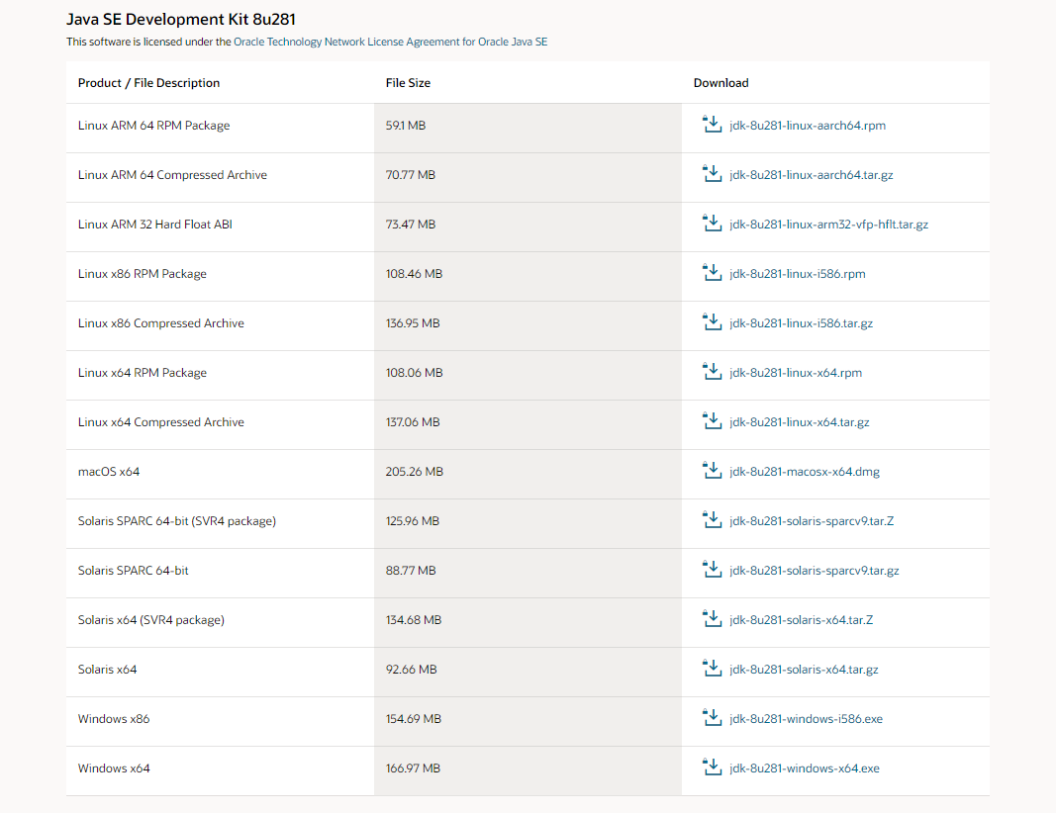

 | インストーラの指示に従って Java 8 のインストールが完了したら、正常にインストールされているか確認します。
 | コマンドプロンプトを開いて、「java -version」＋エンターおよび「javac -version」＋エンターを入力し、インストールしたバージョンと一致していることを確認してください。

 | ※コマンドプロンプトの場所が分からない場合は、Windows のスタートメニューで「cmd」を検索してください。

 | 環境変数について
 | 既に環境変数に JAVA_HOME が設定されている場合や、PATH に別バージョンの Java の bin フォルダが指定されている場合は、インストールした JDK のパスに修正してください。
 | 環境変数は、「コントロールパネル」＞「システム」＞「システムの詳細設定」＞「環境変数...」で確認できます。

２．Spring Tool Suite を導入する

 | Spring での開発に特化した Eclipse ベースの統合開発環境である Spring Tool Suite（以下、STS）を導入します。
 | 同梱の「02.spring-tool-suite-4-4.9.0.RELEASE-e4.18.0-win32.win32.x86_64.self-extracting.jar」を、ローカルストレージ上の任意のフォルダに展開してください。
 | （ここでは「C:\AEON\projects」に展開したものとします。浅い階層に展開しないと、パスが長過ぎて失敗する場合がありますので、ご注意ください。
 | 手元にアーカイブが存在しない場合やアーキテクチャが異なる場合、または最新版をインストールする場合等は、配布サイトよりダウンロードしてください。
 | https://spring.io/tools

３．Spring Tool Suite を日本語化する

 | MergeDoc Project の日本語化プラグインを使用して、STS を日本語化します。
 | 同梱の「03.pleiades-win.zip」を任意の作業フォルダに展開し「setup.exe」を実行してください。
 | 手元にインストーラーが存在しない場合やアーキテクチャが異なる場合、または最新版をインストールする場合等は、配布サイトよりダウンロードしてください。
 | http://mergedoc.osdn.jp/

 | a.「setup.exe」を実行します
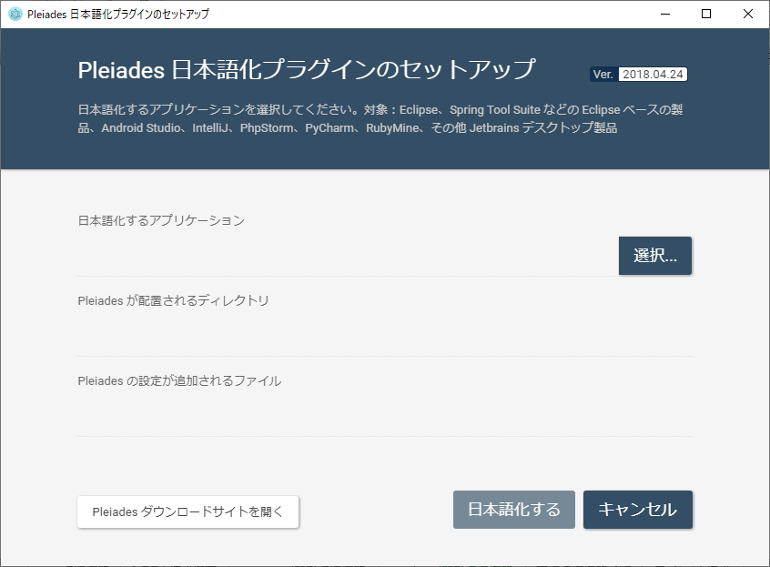

 | b.「選択…」から「SpringToolSuite4.exe」を選択します
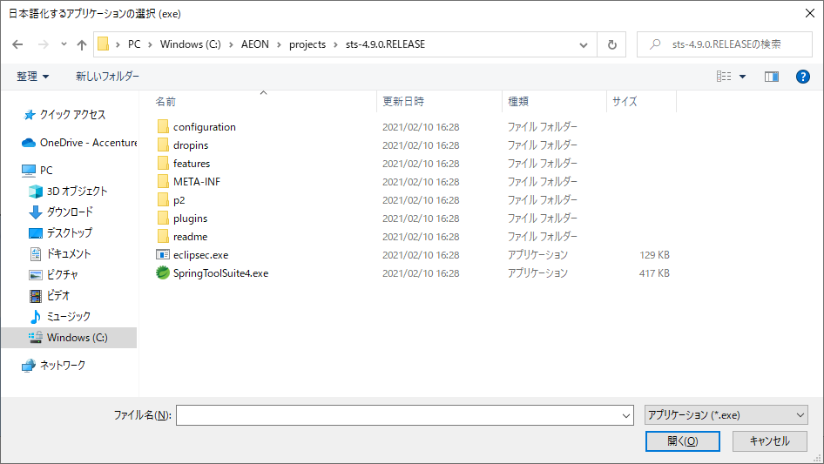

 | c.「日本語化する」ボタンを押下します
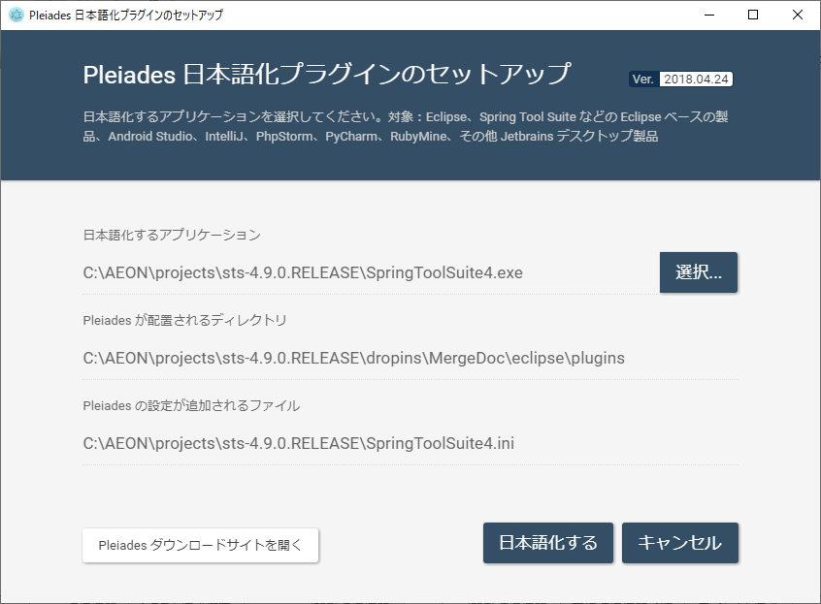

４．Lombok の Eclipse 向けインストール

 | Lombok で追加される機能を統合開発環境（STS）で使えるように設定を行います。
 | 同梱の「04.lombok-1.18.18.jar」をダブルクリック、またはコマンドプロンプトから「java -jar 04.lombok-1.18.8.jar」で起動してください。

 | a.適用する STS.exe を選んで「Install/Update」ボタンを押下します
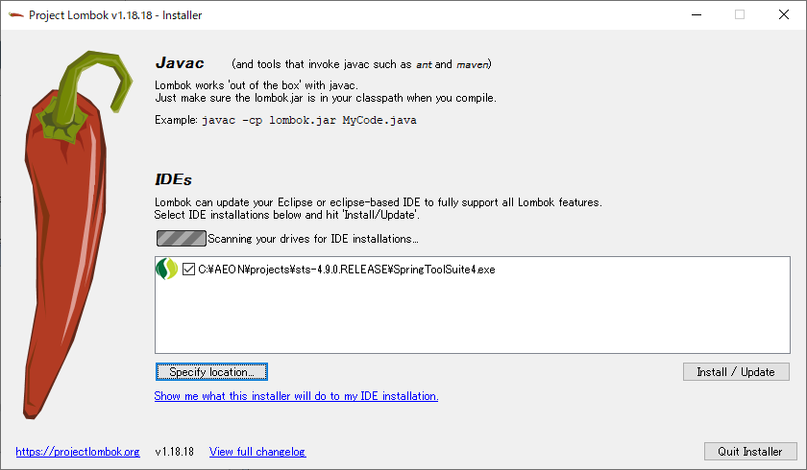

 |  | リストに一覧されていない場合は、「Specify location...」から STS.exe を選択してください。

 |  | Lombok について
 |  | Lombok について詳しくは、以下のサイト等を参考にしてください。
 |  | https://projectlombok.org/
 |  | 12.2. ボイラープレートコードの排除(Lombok) — TERASOLUNA Server Framework for Java (5.x) Development Guideline 5.4.1.RELEASE documentation

５．STS のワークスペースにプロジェクトを取り込む。
 | STSを起動して、ワークスペースを作成します。
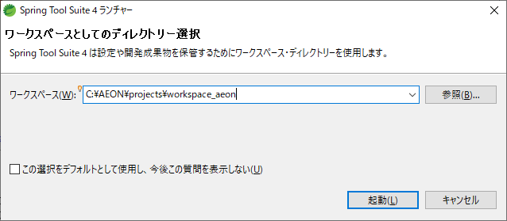

 | STSで「ファイル」＞「インポート」からインポートします。
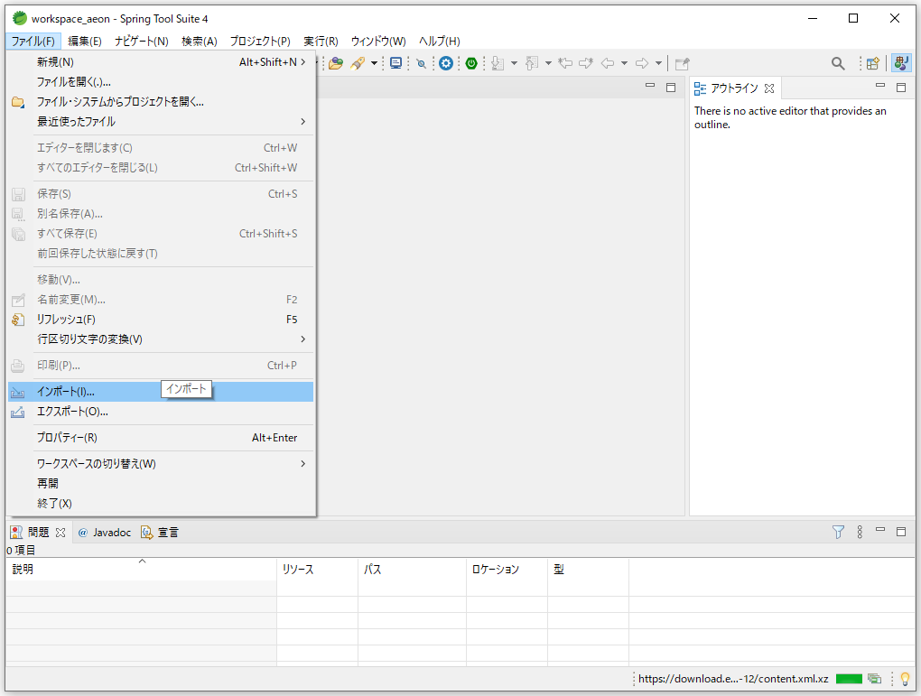

 |  | 既存Mavenプロジェクトを選びます。
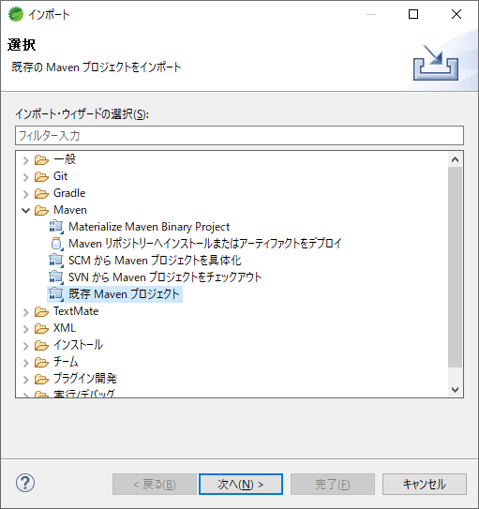

 |  | 参照ボタンを押下し、プロジェクトのフォルダを選択し手完了します
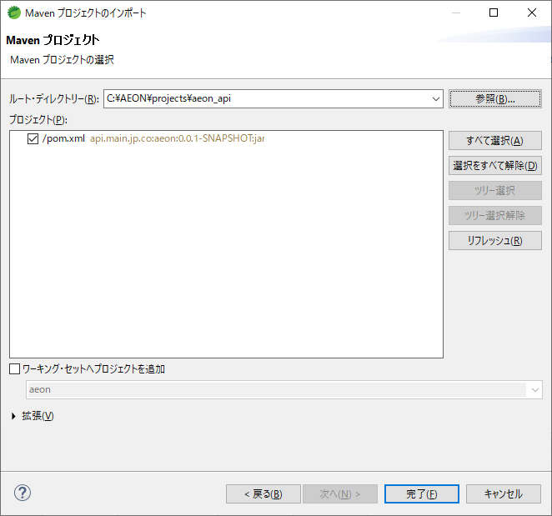

６．STSを設定する。
 |  | a.「ウィンドウ」＞「設定」メニューから設定を開き、「一般」＞「ワークスペース」の「テキスト・ファイル・エンコード」を UTF-8 に変更。
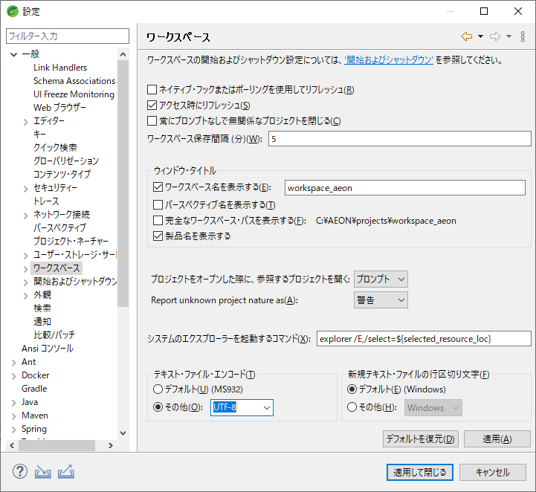

UTF-8 を選択し、
適用して閉じる

 |  | b.Java＞コードスタイル＞インポートの編成 の一覧を全て選択して「除去」します
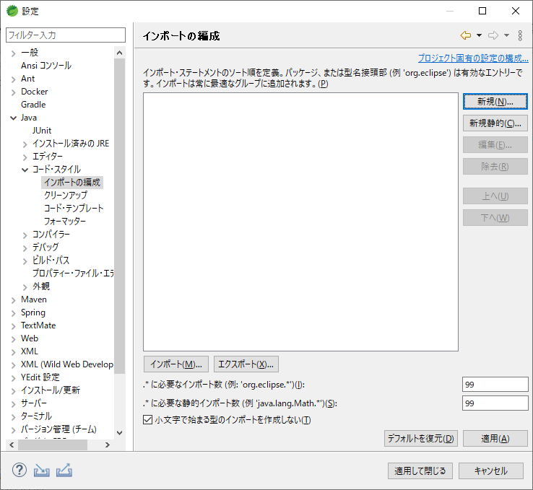

 |  | c.Java＞コードスタイル＞フォーマッターで、「インポート」ボタンから同梱の「10.eclipse-java-google-style.xml」を選択します
 |  |  | 最新版をダウンロードする場合は、以下よりダウンロードしてください。
 |  |  | ・Google Java コードスタイルのフォーマッター定義 をローカルにダウンロード。
 |  |  |  | https://raw.githubusercontent.com/google/styleguide/gh-pages/eclipse-java-google-style.xml
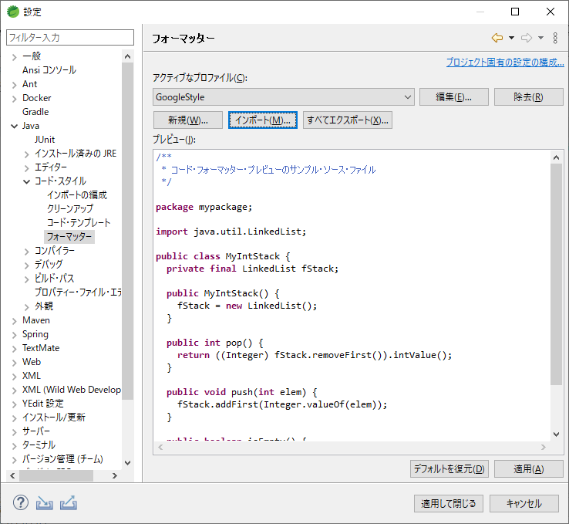

 |  | 「インポート」ボタンから、上述の定義 xml を取込み、適用して閉じる。
 |  | javaエディター画面で、右クリックメニューから「ソース」＞「フォーマット」を選択すると、Googlestyleでフォーマットされる。
 |  |  | （もしくはCtrl+Shift+F)

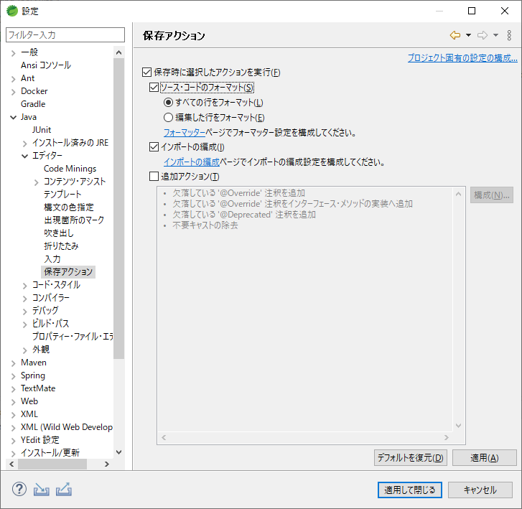
 | d.Java＞エディター＞保存アクションで、以下の通り適用して閉じします

７．Checkstyle設定
 | a.Checkstyle Plug-in 8.18.0のインストール
 | STSで、[ヘルプ]->[新規ソフトウエアのインストール] を開く。
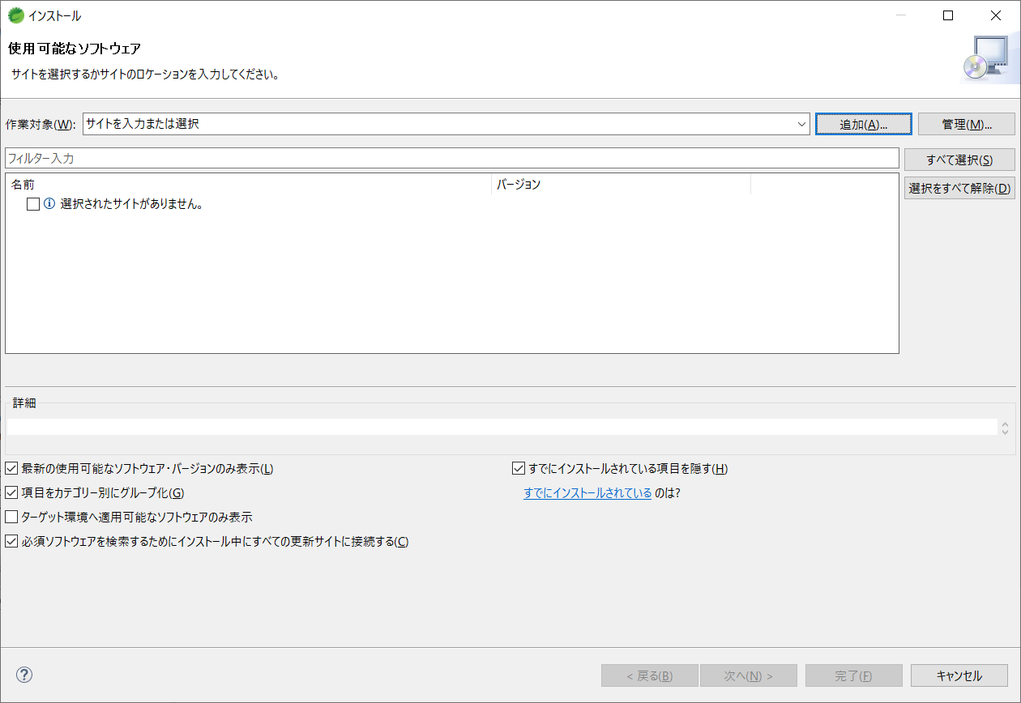

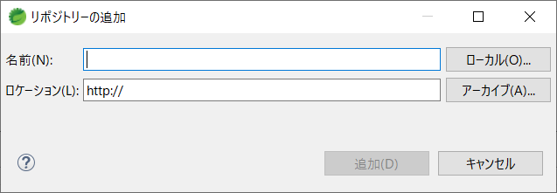

 |  |  |  | 「インポート」ボタンから同梱の「08.net.sf.eclipsecs-updatesite_8.18.0.201903231603.zip」を選択します
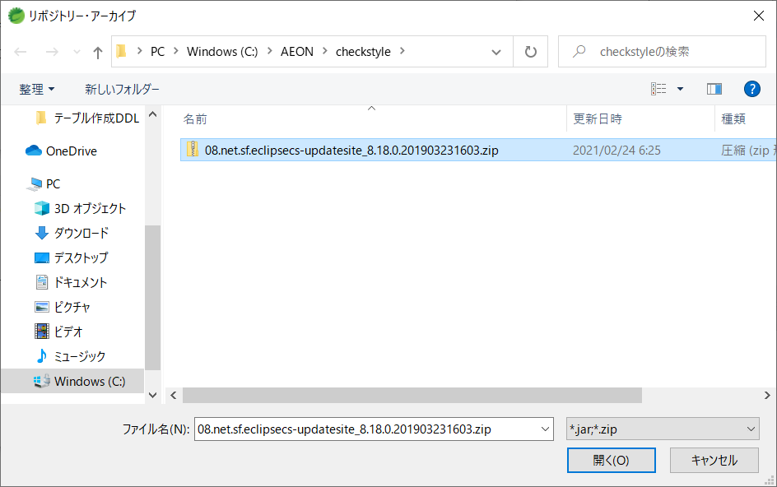

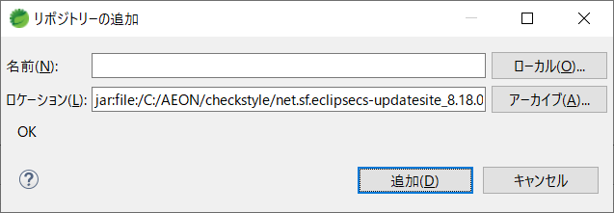

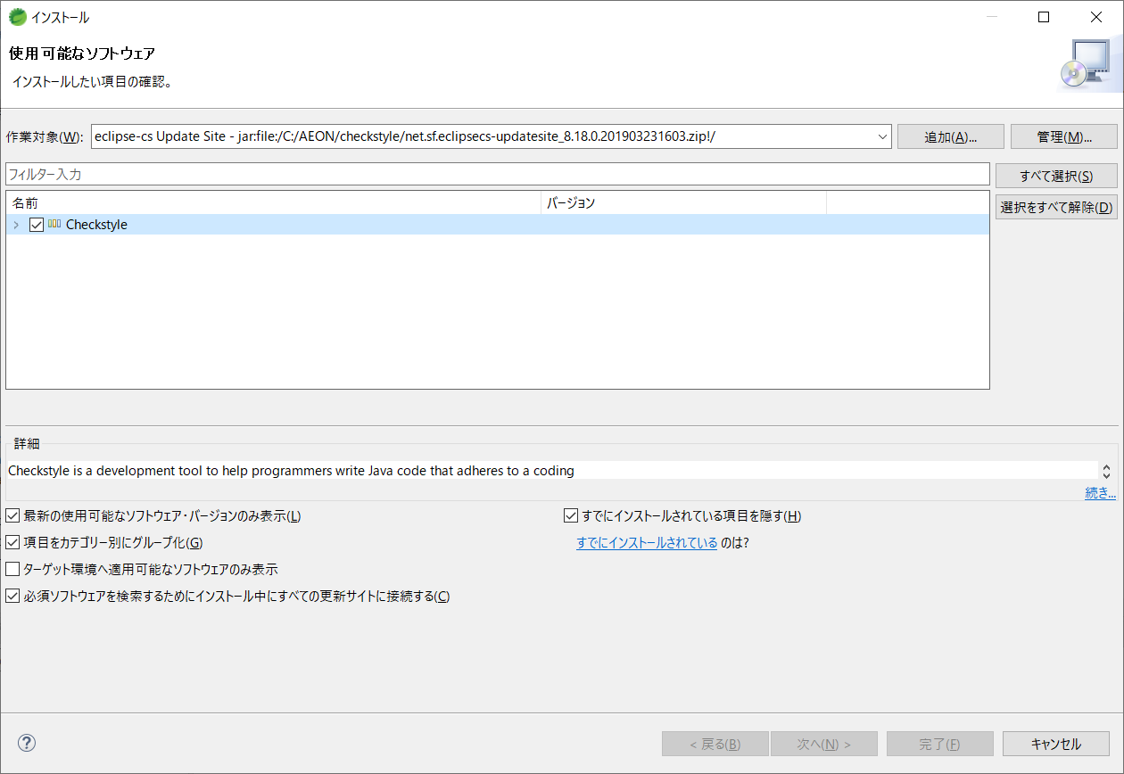

Just follow the default step and click the Next and complete it

 | b.checkstyle.xmlのインポート
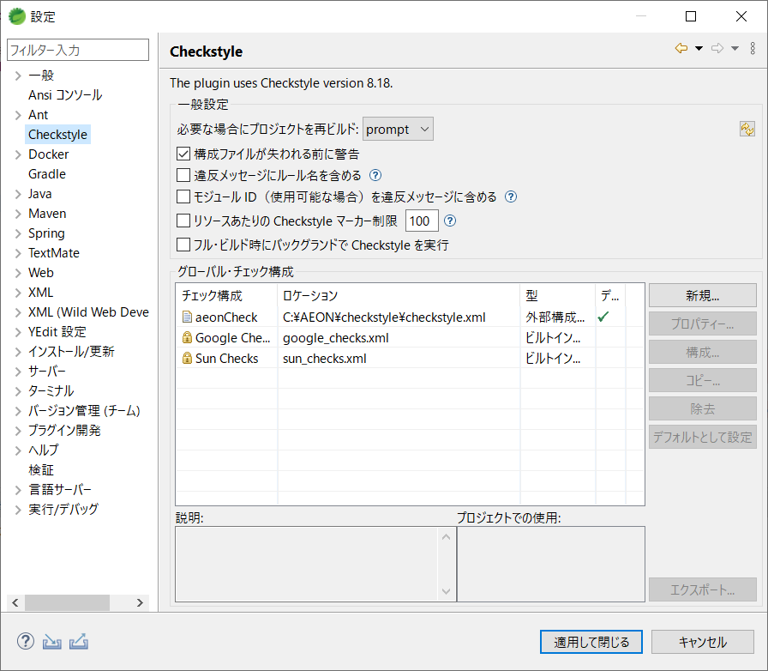

 |  |  |  | 「インポート」ボタンから同梱の「09.checkstyle.xml」を選択します
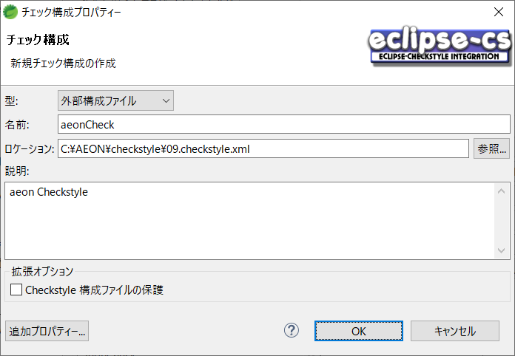

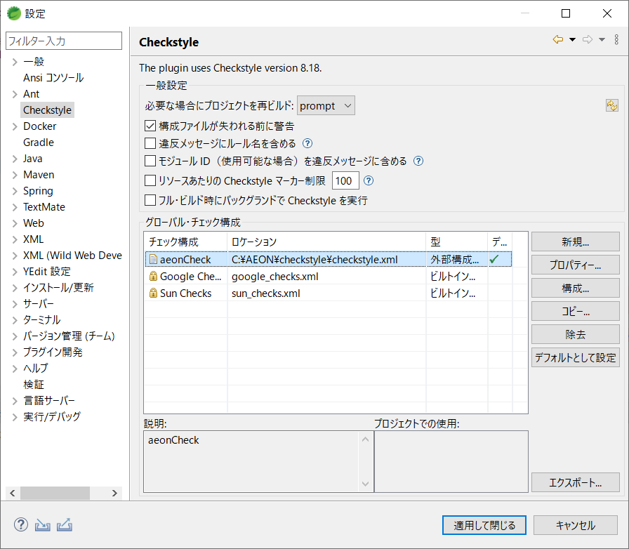

８．SpotBugs設定
 | a.STSで、[ヘルプ]->[Eclipse マーケットプレース] を開く。
 |  | "spotbugs" で検索して、"SpotBugs Eclipse plugin" をインストールする。
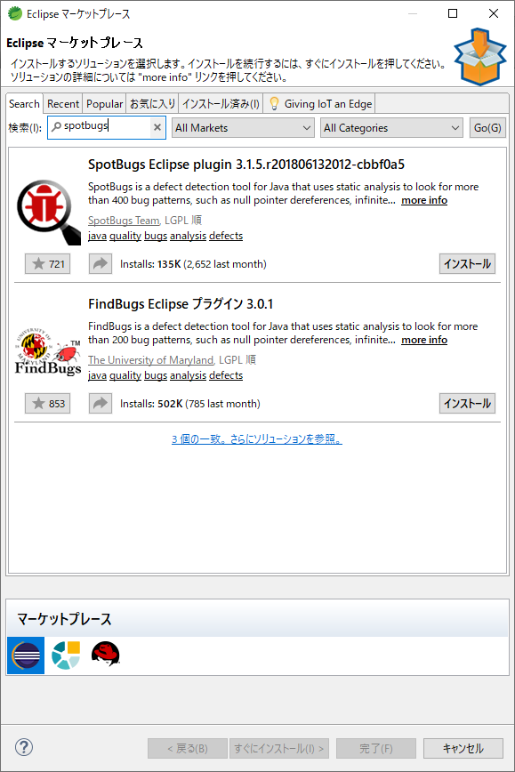

 | b.プロジェクトを右クリックして、SpotBugs>FindBugsを実行する。
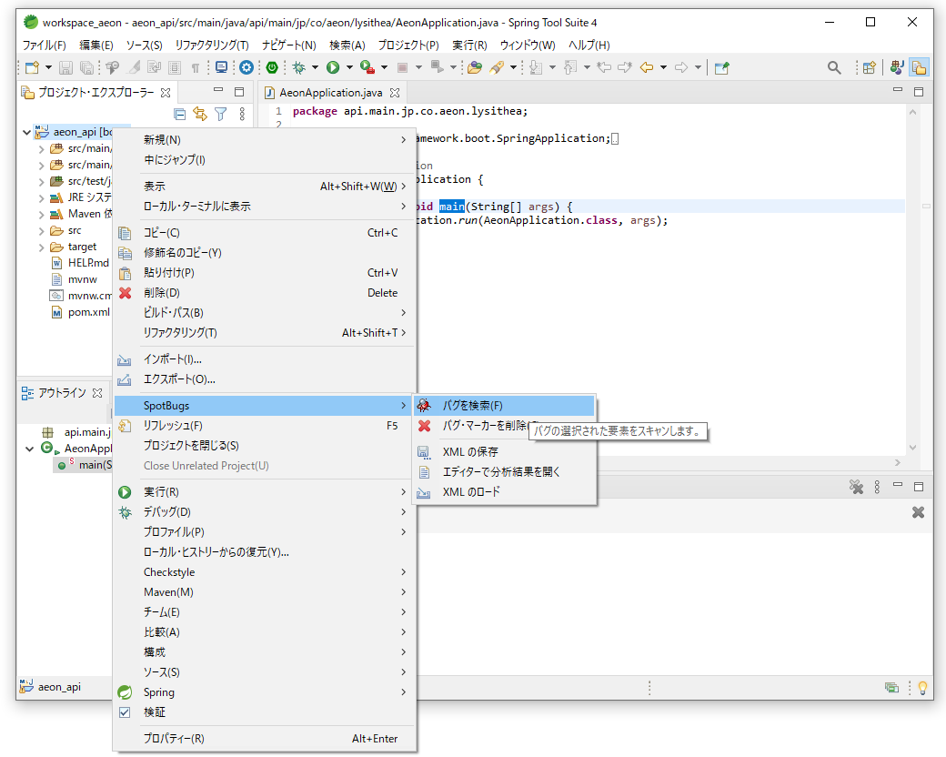

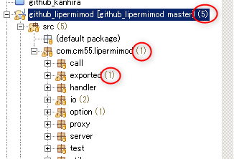
 | c.実行が終了すると、以下のようにバグの数が表示される。

９．STS からAPIを起動する。
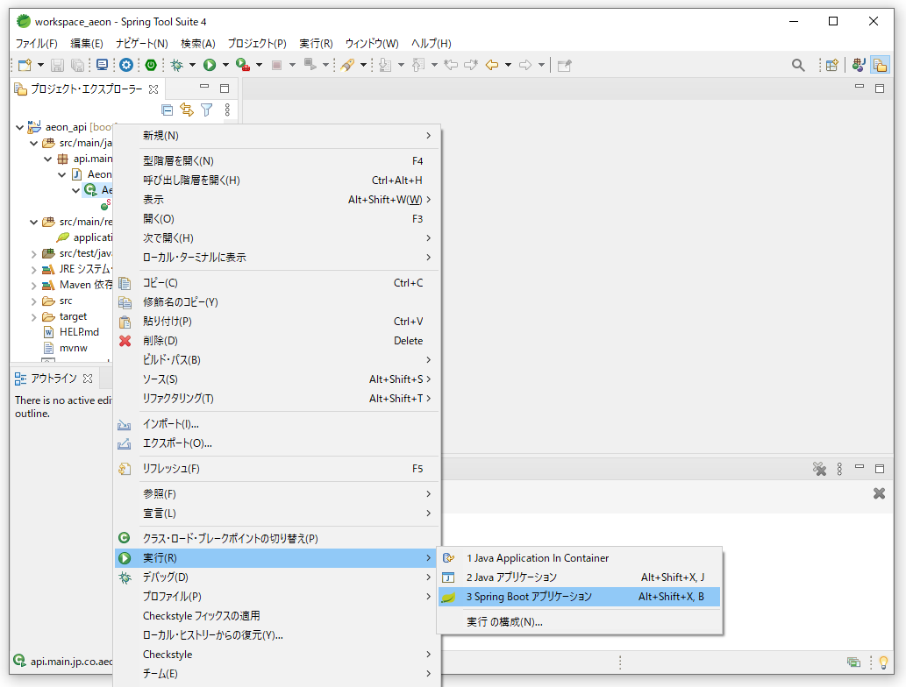

 |  | メモリ設定

maven離線
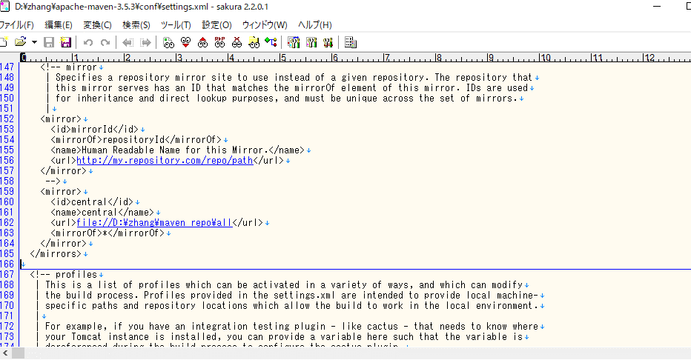
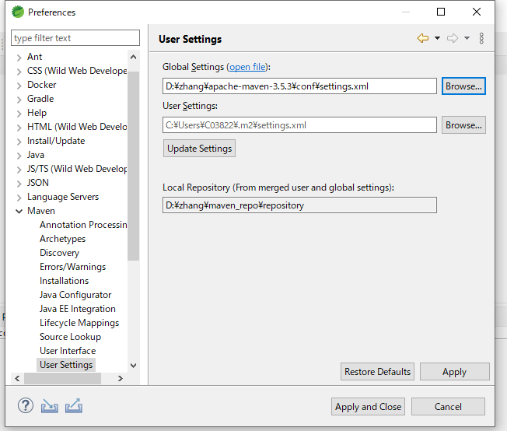
外部
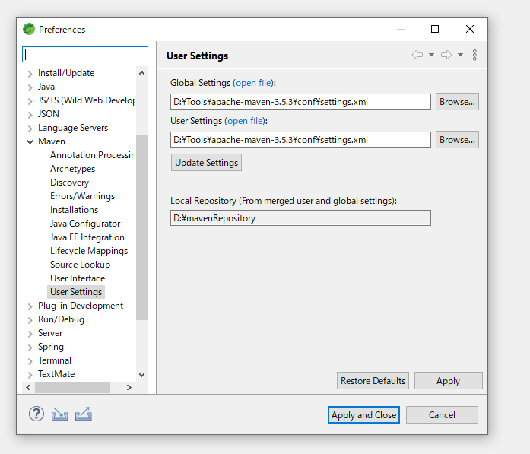

 | <localRepository>/path/to/local/repo</localRepository>
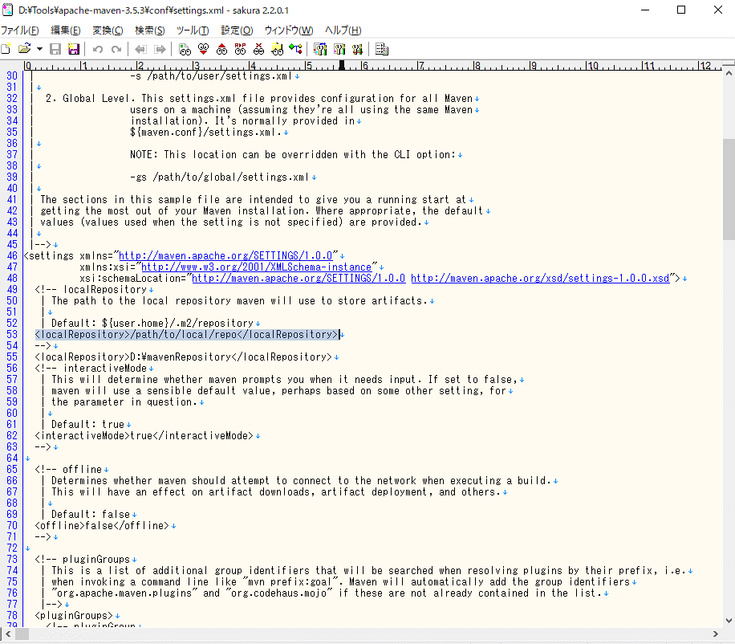

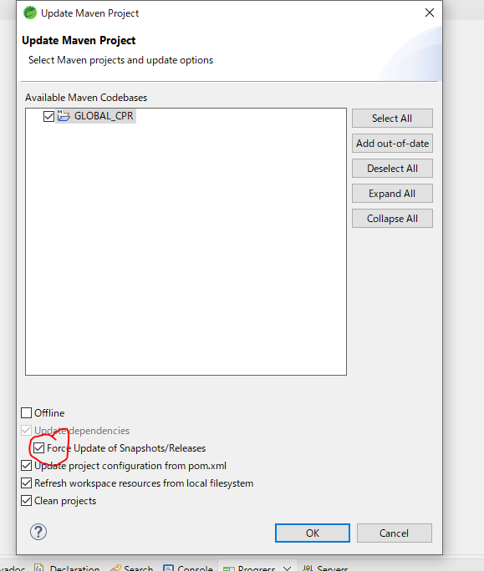

 | 下記のものを離線にコピー
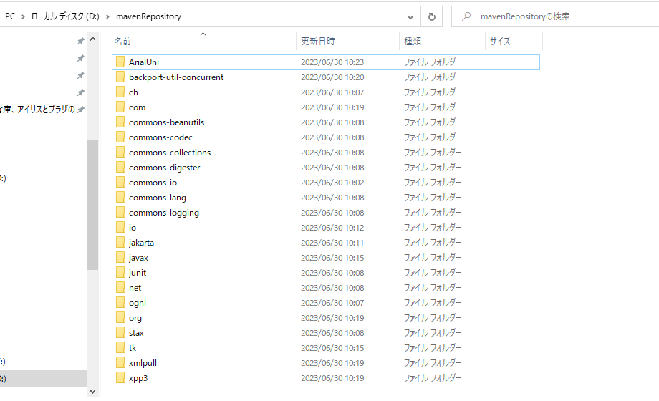

離線 | 外部の￥ものをD:\maven_repo\allにコピー

 | <localRepository>D:\maven_repo\repository</localRepository>

 | <mirrors>
 | <!-- mirror
 | | Specifies a repository mirror site to use instead of a given repository. The repository that
 | | this mirror serves has an ID that matches the mirrorOf element of this mirror. IDs are used
 | | for inheritance and direct lookup purposes, and must be unique across the set of mirrors.
 | |-->
 | <mirror>
 | <id>central</id>
 | <name>central</name>
 | <url>file://D:\maven_repo\all</url>
 |  | <mirrorOf>*</mirrorOf>
 | </mirror>
 | </mirrors>

Debug不可
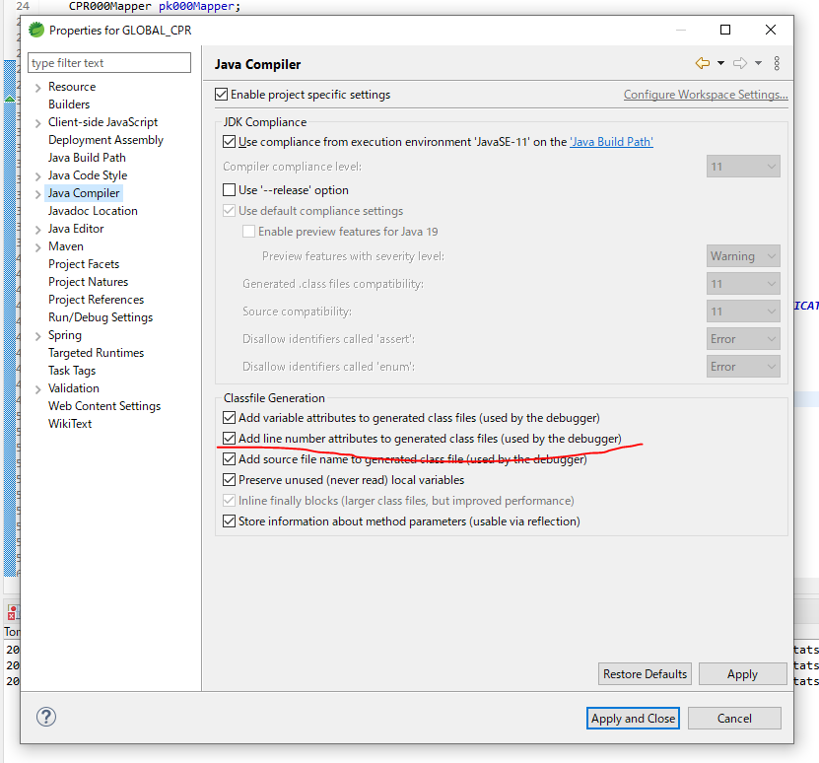
以下のように設定して、すべてのディバッグPointをクリアし、IDEを再起動。

